TK. Nhập kho
THỐNG KÊ
Thống kê Nhập kho
Từ ngày: dd/mm/yyyy
Đến ngày: dd/mm/yyyy
Tìm kiếm
Làm mới
In
Export Excel

STT (1) | Ngày nhập (2) | Mã số phiếu (3) | Phòng chuyển (4) | Số lượng nhận (5) | Loại vàng (6) | Cân nặng V+H (7) | Cân nặng H (8) | Cân nặng V (9) | Tuổi vàng (10) | Tổng TL Q10 | Tổng TL Q10 Gia công | Mã ĐH | Ghi chú
Lọc
Lọc
Lọc
Lọc
Chọn loại vàng ↓
Lọc
Lọc
Lọc
Lọc
Lọc
Lọc
Lọc
Lọc
1 |  |  |  |  |  |  |  |  |  | Cân nặng vàng * tuổi vàng (cột 10 kế bên) | Cân nặng vàng * Tuổi vàng gia công (Danh mục)
Sau khi nghiệp vụ nhập kho chuyển phiếu đi được xác nhận thì phiếu nhập chuyển vào đây
Thông tin lấy từ phiếu nghiệp vụ nhập kho
..........
Tổng/trang: |  |  |  |  |  | *0.000 | *0.000 | *0.000 |  | *0.000 | *0.000
Tổng tất cả: |  |  |  |  |  | *0.000 | *0.000 | *0.000 |  | *0.000 | *0.000

TK. Xuất kho
THỐNG KÊ
Thống kê Xuất kho
Từ ngày: dd/mm/yyyy
Đến ngày: dd/mm/yyyy
Tìm kiếm
Làm mới
In
Export Excel

STT (1) | Ngày nhập (2) | Mã số phiếu (3) | Phòng sản xuất (4) | Loại vàng (5) | Cân nặng V+H (6) | Cân nặng H (7) | Cân nặng V (8) | Tuổi vàng (9) | Tổng TL Q10 | Tổng TL Q10 gia Công | Mã ĐH: | Ghi chú:
Lọc
Lọc
Lọc
Chọn loại vàng ↓
Lọc
Lọc
Lọc
Lọc
Lọc
Lọc
Lọc
1 |  |  |  |  |  |  |  |  | Cân nặng vàng (8) * Tuổi vàng (cột 9) | Cân nặng vàng (8) * Tuổi vàng gia công (Danh mục)
Sau khi nghiệp vụ xuất kho chuyển phiếu đi được xác nhận thì phiếu nhập chuyển vào đây
Thông tin lấy từ phiếu nghiệp vụ xuất kho
..........
Tổng/trang: |  |  |  |  | *0.000 | *0.000 | *0.000 |  | *0.000 | *0.000
Tổng tất cả: |  |  |  |  | *0.000 | *0.000 | *0.000 |  | *0.000 | *0.000

Thống kê chờ nhập kho
THỐNG KÊ
THỐNG KÊ CHỜ NHẬP KHO

Chi tiết từng loại vàng của trang đó, chi tiết 3 cột cân nặng
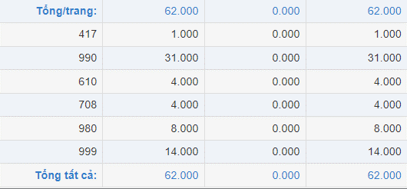
 | Ngày chuyển
 | Mã Phiếu
 | Loại Vàng
 | Cân Nặng V+H | Sau khi nghiệp vụ xuất kho chuyển phiếu chưa xác nhận, phiếu nhập chuyển vào đây
 | Cân Nặng H
 | Cân Nặng V
 | Phòng chuyển
 | Mã ĐH
 | Ghi Chú

